二进制
2 | 56 |  |  |  |  | 0 | 8 | 156 |  |  | 4 | 16 | 356 |  |  | 4
2 |  | 28 |  |  |  | 0 | 8 |  | 19 |  | 3 | 16 |  | 22 |  | 6
2 |  |  | 14 |  |  | 0 |  |  |  | 2 |  |  |  |  | 1
 |  | 2 |  | 7 |  | 1
 |  | 2 |  |  | 3 | 1
 |  |  |  |  | 1
56 = 111000 |  |  |  |  |  |  | 156 = 0234 |  |  |  |  | 356 = 0x164

var arr [2][3]int

arr
0xc0000aa030
0xc0000aa048

go_gc
程序
对象1
对象2
对象5
对象3
对象4
对象6
对象7
对象1
对象5
对象2
对象3
对象4
对象6
对象7
程序
对象1
对象2
对象5
对象3
对象4
对象6
对象7
对象5
对象2
对象3
对象6
对象7
对象1
对象4
程序
对象1
对象2
对象5
对象3
对象4
对象6
对象7
对象5
对象3
对象7
对象1
对象4
对象2
对象6
程序
对象1
对象2
对象5
对象3
对象4
对象6
对象7
对象3
对象7
对象1
对象4
对象5
对象2
对象6
程序
对象1
对象2
对象5
对象3
对象4
对象6
对象7
对象3
对象7
对象1
对象4
对象2
对象6
对象5
程序
对象1
对象2
对象5
对象4
对象6
对象1
对象4
对象2
对象6
对象5

程序
对象1
对象2
对象5
对象3
对象4
对象6
对象7
程序
对象1
对象2
对象5
对象3
对象4
对象6
对象7
STW暂停
程序
对象1
对象2
对象5
对象4
对象6

程序
对象1
对象2
对象5
对象3
对象4
对象6
对象7
对象5
对象3
对象7
对象1
对象4
对象2
对象6
X

对象1
对象2
对象1
对象2

对象1
对象2
对象3
对象1
对象2
对象3
对象1
对象2
对象3
对象4

程序
对象1
对象2
对象5
对象3
对象4
对象6
对象7
对象5
对象3
对象7
对象1
对象4
对象2
对象6
栈Stack
... ...
堆Heap
对象8
对象9
程序
对象1
对象2
对象5
对象3
对象4
对象6
对象7
对象5
对象3
对象7
对象1
对象4
对象2
对象6
栈Stack
... ...
堆Heap
对象8
对象9
对象8
对象9
对象8
对象9
对象8
程序
对象1
对象2
对象5
对象3
对象4
对象6
对象7
对象3
对象7
对象1
对象4
栈Stack
... ...
堆Heap
对象8

go_gc (2)
程序
对象1
对象2
对象3
对象5
对象4
对象7
对象6
对象6
对象4
对象8
栈Stack
(不启用屏障)
... ...
堆Heap
(启用屏障)
对象8
对象5
对象7
对象1
对象3
对象2
程序
对象1
对象2
对象3
对象5
对象4
对象7
对象6
对象6
对象4
对象8
栈Stack
(不启用屏障)
... ...
堆Heap
(启用屏障)
对象8
对象5
对象7
对象1
对象3
对象2
程序
对象1
对象2
对象3
对象5
对象4
对象7
对象6
对象6
对象4
对象8
栈Stack
(不启用屏障)
... ...
堆Heap
(启用屏障)
对象8
对象5
对象7
对象1
对象3
对象2
X
程序
对象1
对象2
对象3
对象5
对象4
对象7
对象6
对象6
对象4
对象8
栈Stack
(不启用屏障)
... ...
堆Heap
(启用屏障)
对象8
对象5
对象7
对象1
对象3
对象2
X

程序
对象1
对象2
对象3
对象5
对象4
对象7
对象6
对象6
对象4
对象8
栈Stack
(不启用屏障)
... ...
堆Heap
(启用屏障)
对象8
对象5
对象7
对象1
对象3
对象2
程序
对象1
对象2
对象3
对象5
对象4
对象7
对象6
对象6
对象4
对象8
栈Stack
(不启用屏障)
... ...
堆Heap
(启用屏障)
对象8
对象5
对象7
对象1
对象3
对象2
对象9
对象9
X
程序
对象1
对象2
对象3
对象5
对象4
对象7
对象6
对象6
对象4
对象8
栈Stack
(不启用屏障)
... ...
堆Heap
(启用屏障)
对象8
对象5
对象7
对象1
对象3
对象2
对象9
对象9

程序
对象1
对象2
对象3
对象5
对象4
对象7
对象6
对象6
对象4
对象8
栈Stack
(不启用屏障)
... ...
堆Heap
(启用屏障)
对象8
对象5
对象7
对象1
对象3
对象2
对象10
对象10
对象11
程序
对象1
对象2
对象3
对象5
对象4
对象7
对象6
对象6
对象4
对象8
栈Stack
(不启用屏障)
... ...
堆Heap
(启用屏障)
对象8
对象5
对象7
对象1
对象3
对象2
对象10
对象10
对象11
对象11
对象11
X

程序
对象1
对象2
对象3

go_slice
 | slice :=make([ ]int, 2, 4)
 | 2 | 4
ptr | len | cap

 | 0 | 0 |  |  | [4]int

array :=[7]int{14, 23, 37, 9, 77, 8, 11}
14 | 23 | 37 | 9 | 77 | 8 | 11

 |  | slice :=array[1:3:4]
 |  | 2 | 4
 | ptr | len | cap

array :=[7]int{14, 23, 37, 9, 77, 8, 11}
14 | 23 | 37 | 9 | 77 | 8 | 11

 |  | slice :=array[1:3:4]
 |  | 2 | 4
 | ptr | len | cap

X
 |  | slice :=[]int{1,2,3,4} |  |  |  |  |  |  |  |  | slice = append(sliece, 5)
 |  | 4 | 4 |  |  |  |  |  |  |  |  | 5 | 8
 | ptr | len | cap |  |  |  |  |  |  |  | ptr | len | cap

 | 1 | 2 | 3 | 4 | [4]int |  | 1 | 2 | 3 | 4 | [4]int |  |  | 1 | 2 | 3 | 4 | 5 | 0 | 0 | 0 | [8]int

init
package2

package1
import...

main.go
import...
变量定义 【执行1】

import...
init函数 【执行2】
变量定义 【执行3】

init函数 【执行4】
变量定义 【执行5】

init函数 【执行6】
main函数 【执行7】

go_map
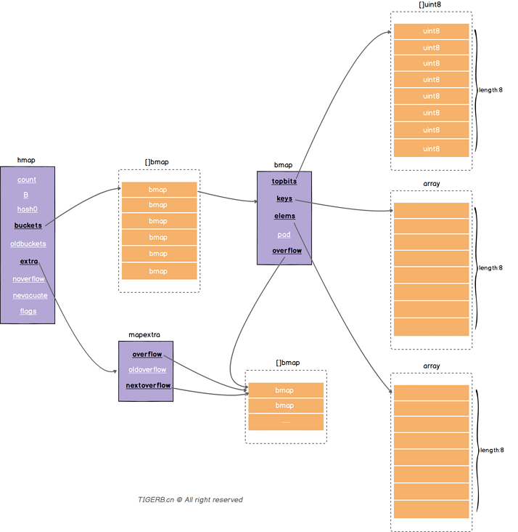
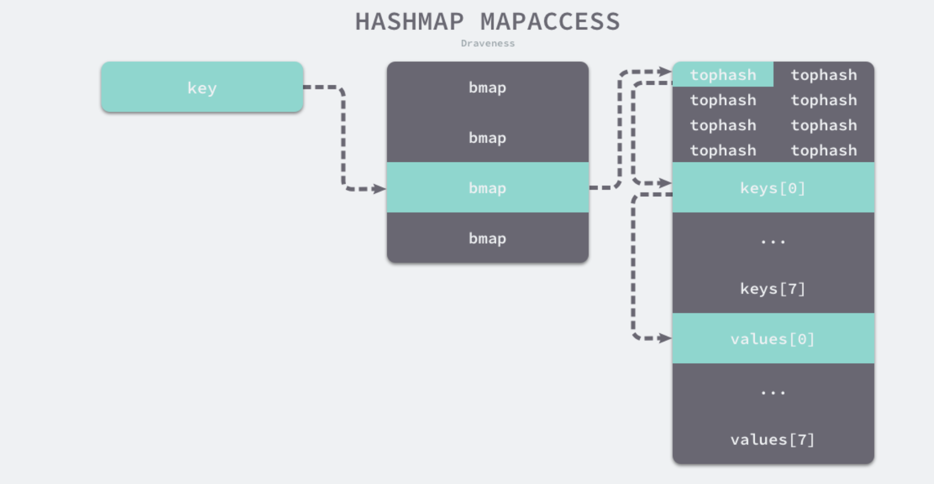
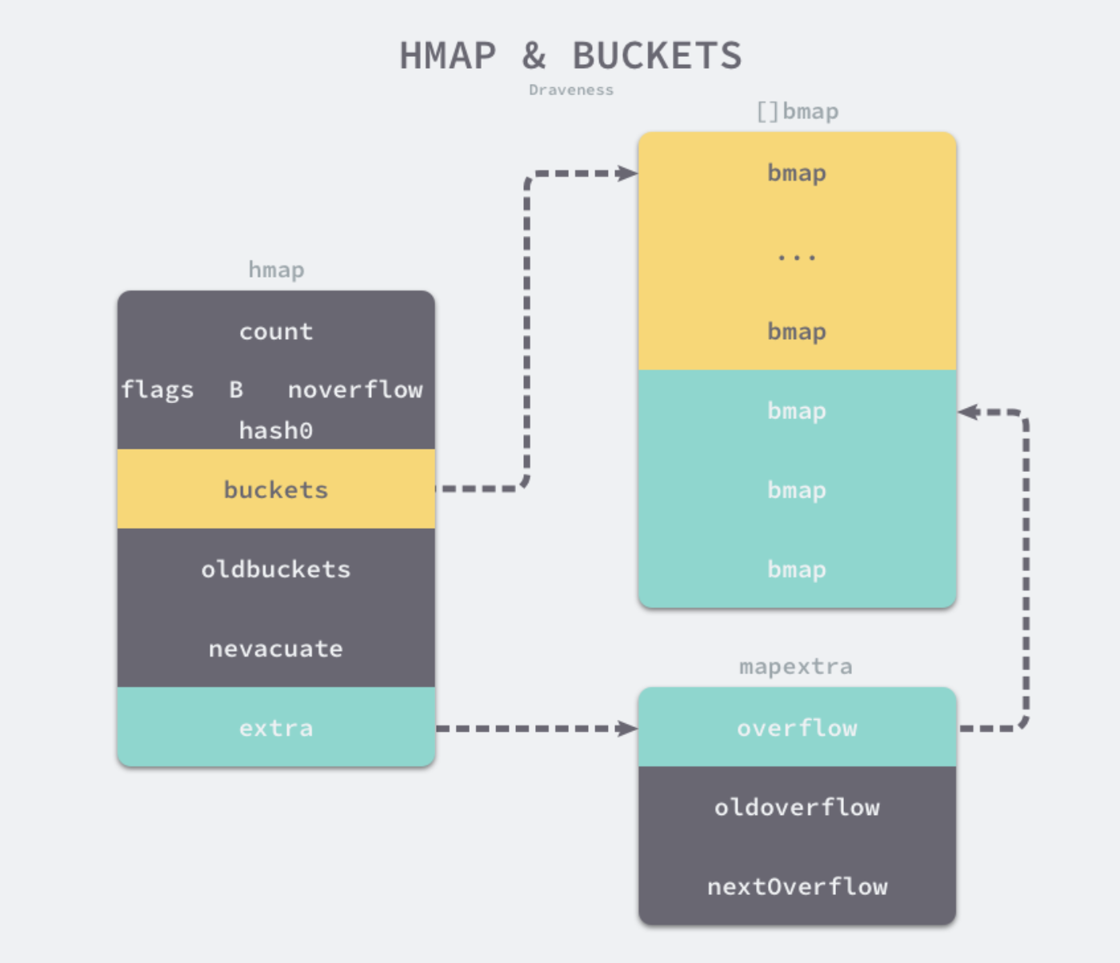
字段 | 解释
count | 表示当前哈希表中的元素数量
B | B 表示当前哈希表持有的 buckets 数量，但是因为哈希表中桶的数量都 2 的倍数， 所以该字段会存储对数，也就是 len(buckets) == 2^B。
hash0 | 是哈希的种子，它能为哈希函数的结果引入随机性， 这个值在创建哈希表时确定，并在调用哈希函数时作为参数传入。
buckets | 指向一个数组(连续内存空间)，数组的类型为[]bmap，bmap类型 就是存在键值对的结构下面会详细介绍，这个字段我们可以称之为正常桶。如下图所示
oldbuckets | 是哈希在扩容时用于保存之前 buckets 的字段，它的大小是当前 buckets 的一半；
extra | 溢出桶结构，正常桶里面某个bmap存满了，会使用这里面的内存空间存放键值对
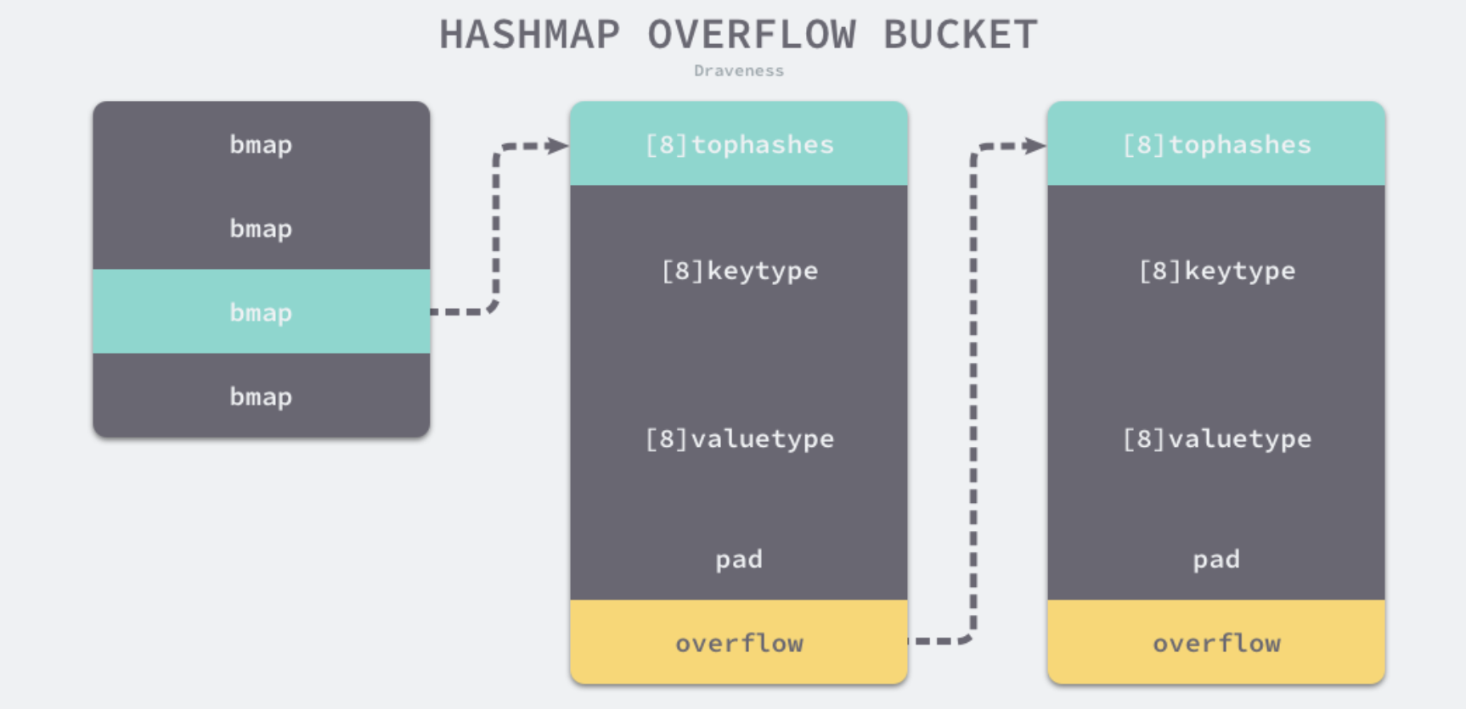
noverflow | 溢出桶里bmap大致的数量
nevacuate | 分流次数，成倍扩容分流操作计数的字段(Map扩容相关字段)
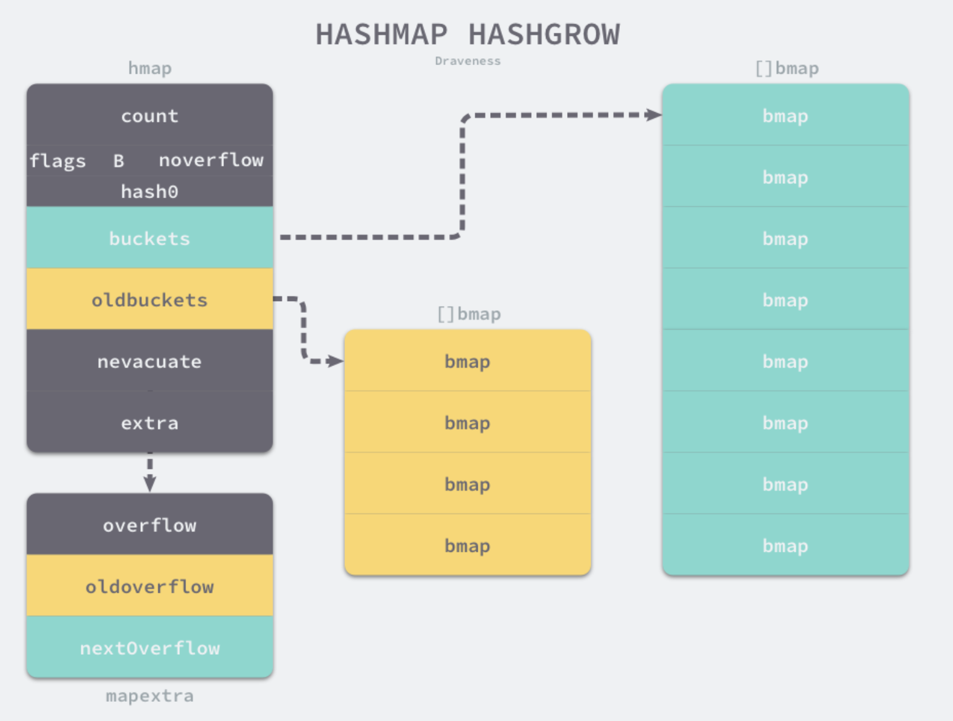
flags | 状态标识，比如正在被写、buckets和oldbuckets在被遍历、等量扩容(Map扩容相关字段)

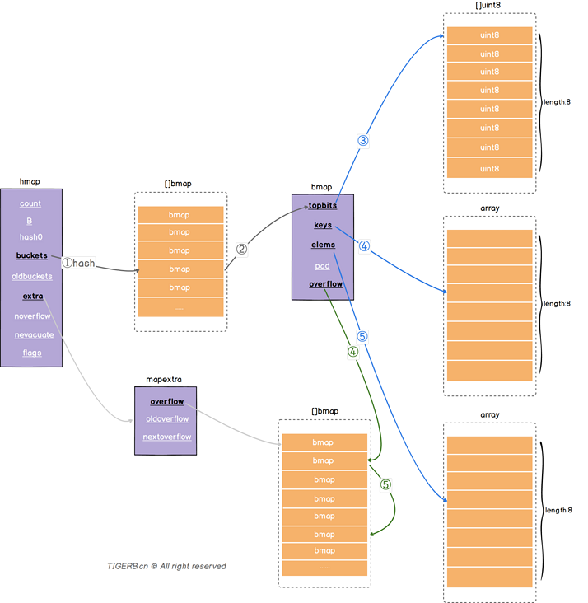
字段 | 解释
topbits | 长度为8的数组，[]uint8，元素为：key获取的hash的高8位，遍历时对比使用，提高性能。
keys | 长度为8的数组，[]keytype，元素为：具体的key值。
elems | 长度为8的数组，[]elemtype，元素为：键值对的key对应的值。
overflow | 指向的hmap.extra.overflow溢出桶里的bmap， 上面的字段topbits、keys、elems长度为8，最多存8组键值对，存满了就往指向的这个bmap里存
pad | 对齐内存使用的，不是每个bmap都有会这个字段，需要满足一定条件

 |  | hmap |  |  |  | bmap
 |  | count |  |  |  | tophash[0] | tophash[1]
 |  | flags |  | [ ]bmap |  | tophash[2] | tophash[3]
 |  | B |  | bmap |  | tophash[4] | tophash[5]
 |  | noverflow |  | bmap |  | tophash[6] | tophash[7]
 |  | hash0 |  | bmap |  | Key[0]
Key
 |  | buckets |  | bmap |  | Key[1]
 |  | oldbuckets |  | … … |  | ……
 |  | nevacuate |  |  |  | Key[7]
 |  | extra |  |  |  | Value[0]
 |  |  | mapextra |  |  | Value[1]
 |  |  | overflow |  |  | … …
 |  |  | oldoverflow |  |  | Value[7]
 |  |  | nextOverflow |  |  | overflow

 |  |  |  |  | [ ]bmap
 |  |  |  |  | bmap
 |  |  |  |  | bmap
 |  |  |  |  | bmap
 |  |  |  |  | bmap
 |  |  |  |  | … …

tree
1

2
9

3
6
10
13

4
5
7
8
11
12

二叉树-前序遍历

13

7
12

3
6
10
11

1
2
4
5
8
9

二叉树-后序遍历

8

4
12

2
6
10
13

1
3
5
7
9
11

二叉树-中序遍历

57

21
88

12
36
69
97

7
14
24
47
61
73
92
99

24

57
57
24

21
88
21
88

12
36
69
97
12
36
69
97

7
14
24
47
61
73
92
99
7
14
24
47
61
73
92
99

57
57

21
88
21
88
24

12
36
69
97
12
36
69
97
24

7
14
24
47
61
73
92
99
7
14
24
47
61
73
92
99

95

57
57
57
95

21
88
21
88
21
88
95

12
36
69
97
12
36
69
97
12
36
69
97

7
14
24
47
61
73
92
99
7
14
24
47
61
73
92
99
7
14
24
47
61
73
92
99

57
57

21
88
21
88

12
36
69
97
12
36
69
97
95

7
14
24
47
61
73
92
99
7
14
24
47
61
73
92
99

go模型
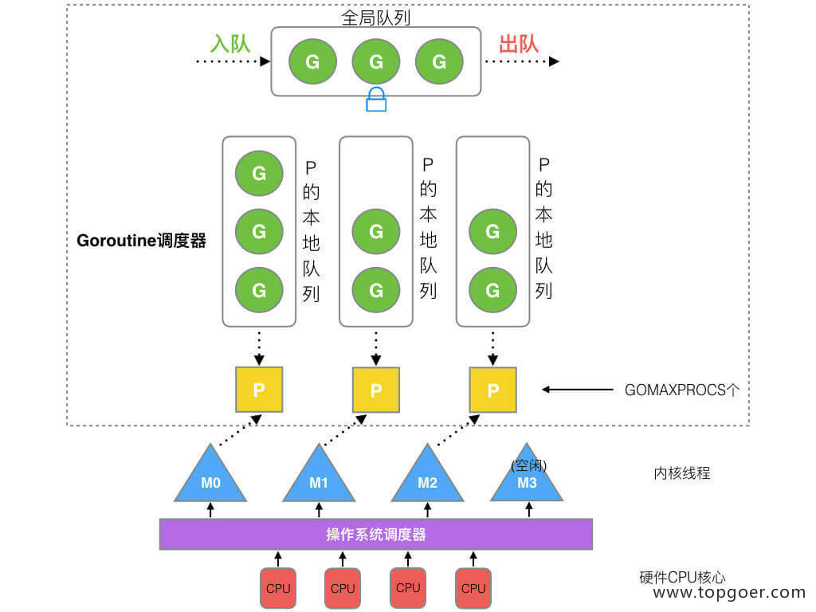

G
G
G
G
出队
入队
全局队列

M
P
G
G
G
M
P
G
G
M
P
G
G

P的本地队列

goroutine调度器

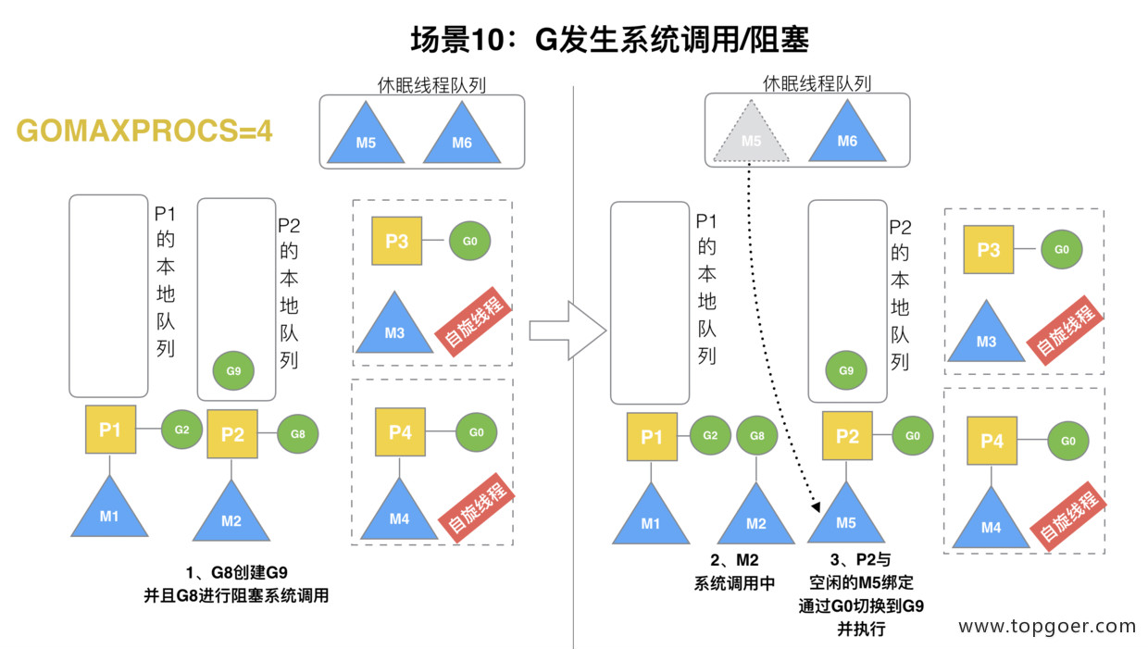
GOMAXPROCS设定的个数

M
M
操作系统调度器

空闲线程

CPU
CPU
CPU
CPU

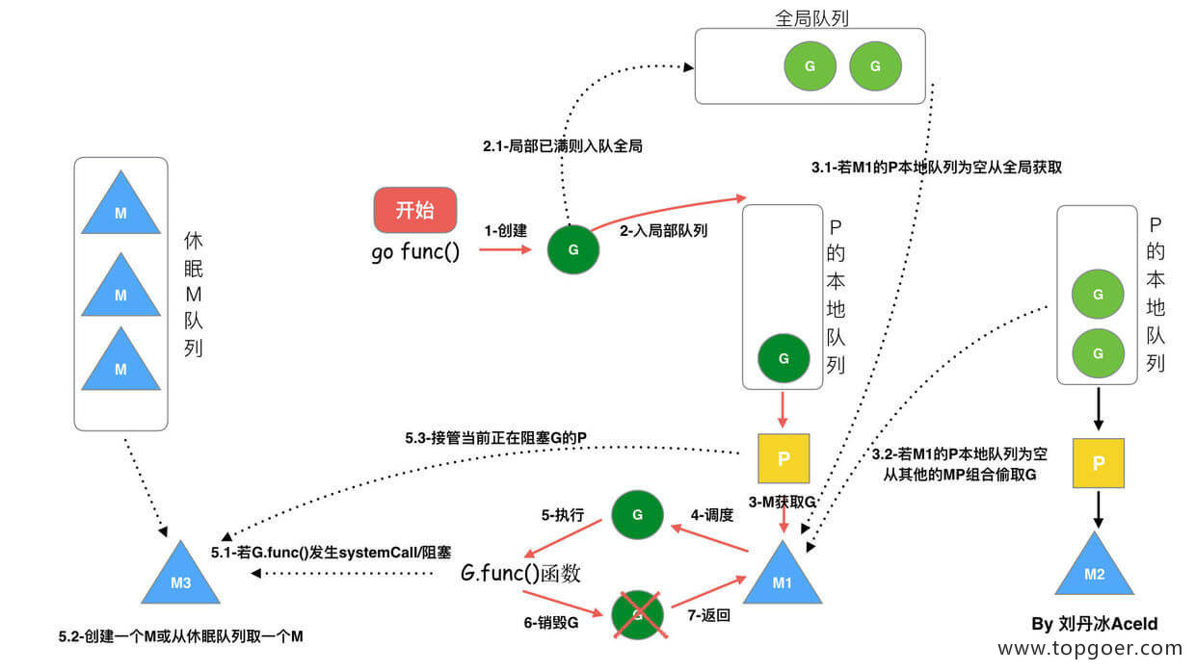

M1
P1
G1
G2
G0
M1
P1
G2
G1
M1
P1
G2
G3
G0
M1
P1
G3
G2

G0切换G1
G3
G1执行完切换G0
G0切换G2

G3
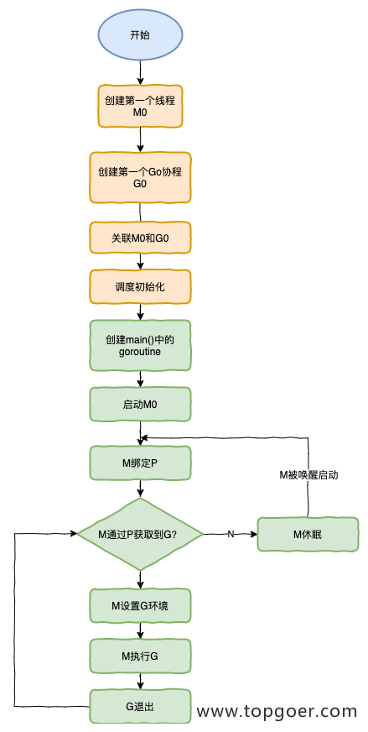

1.G0协调协程的切换
2.P1获取G1 在M1里处理。
这时G1创建G3的协程的话，
会优先投放本地P1队列。
如满了把本地队列的一半
打乱顺序后会放到全局队列。
3.再次切换到G0准备处理G2
4.M1继续执行G2

M
M
M
M

M1
P1
G4
G3
G5
G6
M2
P1
G5
G4
G6
空闲线程
空闲线程

G0切换G1

X

M1

M1执行G3的时候发生了阻塞
P1会主动的断开和M1的链接，
寻找其他的线程执行G4
M1执行完G3后，发现没有多余的P，
进入休眠状态

G4
出队
入队
全局队列
出队
入队
全局队列
出队
入队
全局队列
出队
入队
全局队列

M1
P1
G1
G2
G3
M2
P2
G4
M1
P1
G2
G3
M2
P2
G3
M2
P2
G3
M3
P1
M2
P2
G4
M3
P1

P的本地队列

goroutine调度器
goroutine调度器
goroutine调度器
goroutine调度器

G4

G1
G1
G2
G0
假设GOMAXPROCS设定2个
假设GOMAXPROCS设定2个
假设GOMAXPROCS设定2个
假设GOMAXPROCS设定2个

M1

自选线程

M4
M3
空闲线程
M4
M3
空闲线程
M4
M3
空闲线程
M4
M1
空闲线程

当P2队列里没有可执行的G的时候，
去全局队列里获取要执行的G
全局队列也没有的话，
去别的P的本地队列里偷取要执行的G
当M1执行G1的时候阻塞了，P1会寻找另一个空闲线程M3执行下一个G
P1没有可执行的G时，切换到G0自选线程等待下一个G

